设计
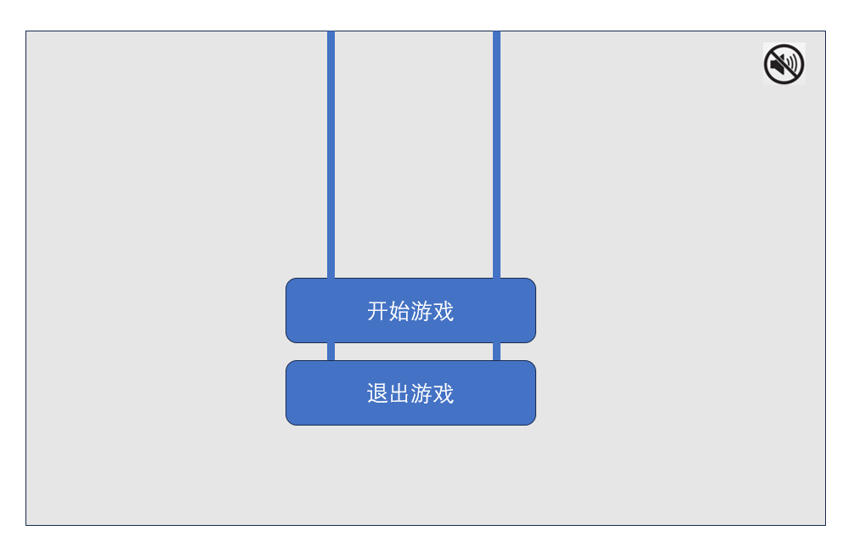
主菜单： | 背景虚化
背景：夜晚，天上有星星月亮，一栋大楼剖面图，楼有4层，共5位可交互npc（其中一层有2间房，画面描述出其为一家人，共5个关卡）

主菜单按钮：
 | 中央： | 开始游戏（框架类似木板，上面两条绳子）
 |  | 点击开始游戏，进入关卡选择界面，即主菜单背景，虚化取消，开始游戏以及退出游戏木板以向上拉出画面的形式消失

 |  | 退出游戏 | 点击退出

 | 右上角： | 静音按键

关卡选择界面：
 | 鼠标点击选择房间NPC |  |  | 右上角： | 静音按钮 | 退出游戏按钮
 | 效果：鼠标放在某一关卡，对应模块凸显出来（可以是调节饱和度，也可以是边框加亮光）
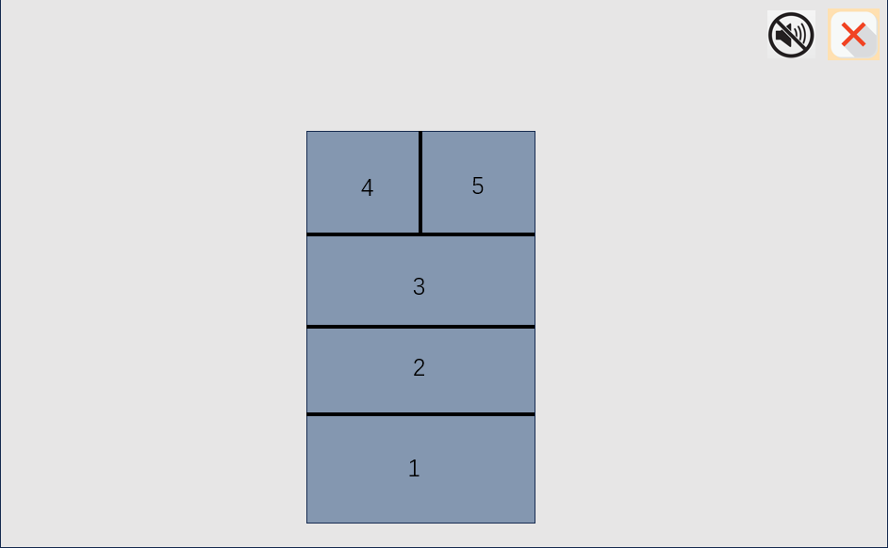

核心玩法： | 解密 |  |  |  |  |  | 横板跳跃
 | 玩家控制角色可以吸收人们的负面情绪，转换为自己的超能力

 | 愤怒 | 火
 | 恐惧 | 电
 | 悲伤 | 水

关卡设计
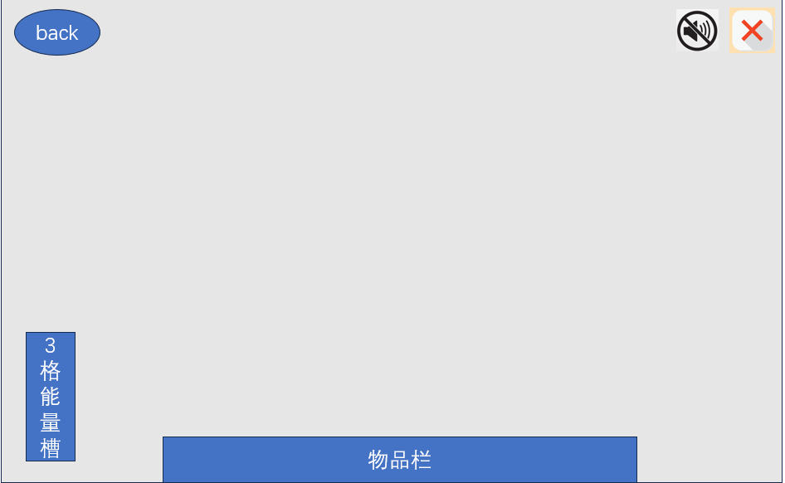
总体设计
 | 3三个场景
 |  | 爸爸 | 妈妈 | 孩子
 |  | 森林探险 | 高档咖啡厅 | 宇航员、太空飞船

操作界面
 | 下方物品栏：有6个空位，可以通过键盘上1-6快速选择，也可以通过鼠标点击切换道具
 |  | 物品栏之间如果有两个物品可以合成，顺次点击两个物品可以合成

 | 左上角back按钮：（文字可以用图案代替）
 | 返回现实，切换梦境

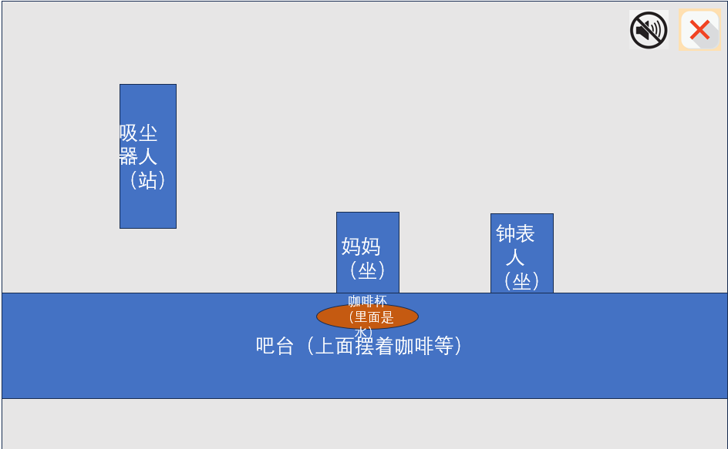
场景1：爸爸 |  |  |  |  |  |  | 场景2：孩子 |  |  |  |  | 场景3：妈妈
背景 | 父亲梦中在野外探险，正坐在一团熄灭的火堆旁瑟瑟发抖，周围是森林 |  |  |  |  |  | 背景 | 太空中宇宙飞船内，飞船内各种物品漂浮着，孩子穿着宇航服，头上没带宇航服帽子 |  |  |  | 背景 | 在一家高档咖啡厅内吧台前，面前是一杯装着水的咖啡杯，画面内有两位NPC，但是头分别是吸尘器和钟表（钟表时间错误）
 | 森林中可以补充一些红色眼睛（类似狼在暗中窥视）
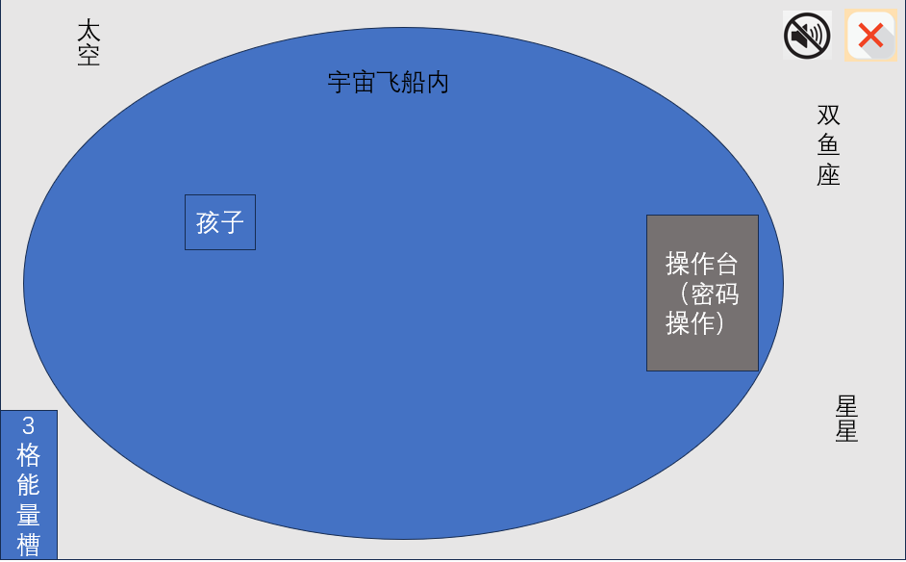
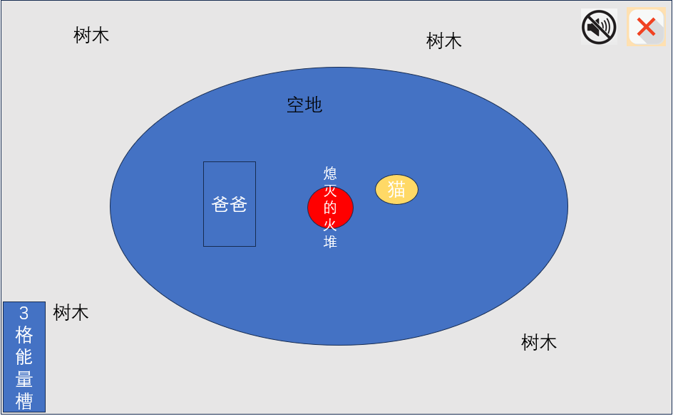

 | 可交互物品 |  |  | 交互动作 |  |  |  |  | 可交互物品 | 交互动作 |  |  | 可交互物品 | 交互动作
 | 爸爸 |  |  | 点击3下，踢三脚，掉出一只笔，点击笔，获得笔 |  |  |  |  | 妈妈 | 点击，踢一脚，生气头上冒火，点击火，获得火焰 |  |  | 孩子 | 使用笔，获得孩子画的六张画，每一张上有一个字母，组合起来是coffee
 | 火堆 |  |  | 使用火，点燃火堆。点燃的基础上，使用鱼串，火堆上烤鱼 |  |  |  |  | 咖啡杯 | 使用猫屎咖啡，杯子里的水变成咖啡 |  |  | 双鱼座星星 | 点击吸尘器，点击双鱼座星星，获得鱼，原地出现黑洞
 | 树木（某一棵树会凸出一个树枝） |  |  | 获得树枝 |  |  |  |  | 吸尘器（关键物品） | 获得吸尘器 |  |  | 操作台 | 点击出现输入密码界面
 | 红眼睛（狼群） |  |  | 使用吸尘器，获得狼 |  |  |  |  | 钟表 | 点击出现调时间（只有时针），调正确获得一张碎片 |  |  | 缺口 | 使用狼，黑洞变为天狼星
 | 猫 |  |  | 有烤鱼时，点击猫，拉出猫屎咖啡豆

 |  |  |  |  |  | 整体主线流程
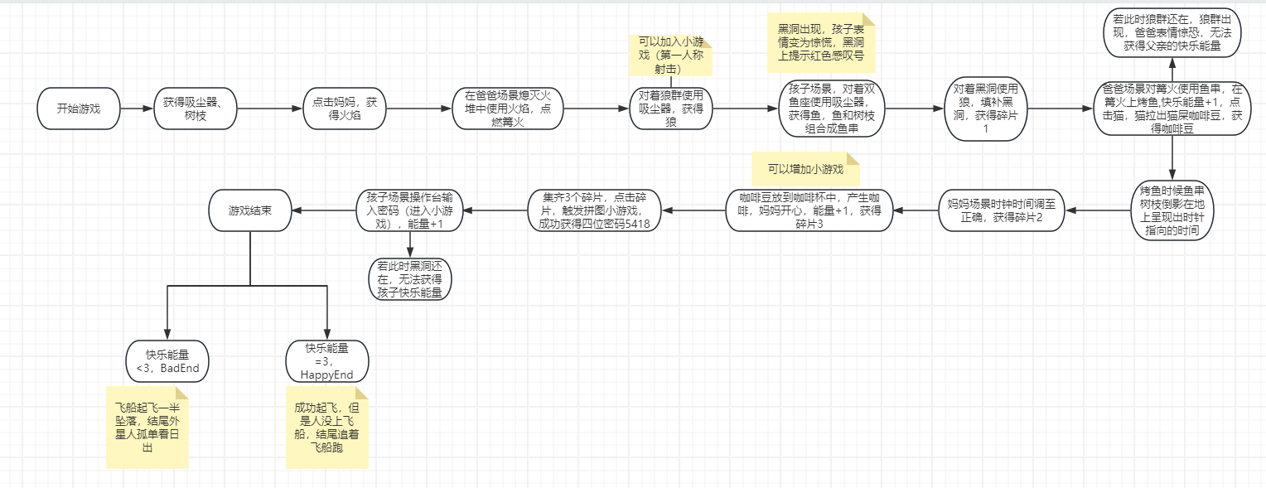
 | 物品栏内组合
 | 鱼+树枝=鱼串

 | 美术需求
 | 爸爸场景 |  |  |  |  |  | 孩子场景 |  |  |  | 妈妈场景
 |  | 场景大图 |  |  |  |  |  | 场景大图 |  |  |  | 场景大图
 |  | 爸爸1：瑟瑟发抖（烤鱼前表情） |  |  |  |  |  | 孩子1：沮丧（输入密码前表情） |  |  |  | 妈妈1：想喝咖啡（可以用想法泡泡表示）
 |  | 爸爸2：惊恐（如果烤鱼时狼群在，后面一直是这个表情） |  |  |  |  |  | 孩子2：惊恐（与黑洞同时出现，同时消失） |  |  |  | 妈妈2：开心（咖啡出现后）
 |  | 爸爸3：开心（烤鱼时无狼群，后面一直是开心表情） |  |  |  |  |  | 孩子3：开心（密码输入后，如果表情不是惊恐，就是开心） |  |  |  | 咖啡杯1：里面是水
 |  | 狼群红眼睛（隐藏在树林中，表现形式为红光眼睛） |  |  |  |  |  | 控制台输入密码弹窗图 |  |  |  | 咖啡杯2：里面是咖啡
 |  | 狼群的狼出现（凶狠） |  |  |  |  |  | 双鱼星座图 |  |  |  | 吸尘器人1：头是吸尘器
 |  | 猫猫坐着（烤鱼前） |  |  |  |  |  | 天狼星图 |  |  |  | 吸尘器人2：吸尘器被拿走，画出没头的人，手在摸头（表现出摸不着头脑的样子）
 |  | 猫猫站着（烤鱼后，表情想吃鱼） |  |  |  |  |  |  |  |  |  | 钟表人
 |  | 熄灭的篝火 |  |  |  |  |  |  |  |  |  | 钟表调时间弹窗图（时针可以拨动）
 |  | 点燃的篝火
 |  | 篝火上的烤鱼（可以是物品栏小图等比放大）
 |  | 树枝
 |  | 猫屎咖啡豆图（可以和物品栏一致）

 | 物品栏需求 |  |  |  |  |  |  | 其他美术需求
 |  | 树枝 | 鱼 | 狼 | 火 |  |  |  | 拼图游戏弹窗图
 |  | 鱼串 | 吸尘器 | 咖啡豆 | 碎片（1个-3个）占一格 |  |  |  | 3个拼图大图（物品栏等比例缩放）
 |  |  |  |  |  |  |  |  | 物品栏
 |  |  |  |  |  |  |  |  | 能量槽（1-3格能量）
 |  |  |  |  |  |  |  |  | 玩家操纵角色
 |  |  |  |  |  |  |  |  | 角色踢脚

